Sheet1
Category | Date | Value | Forecast(Backward) | Forecast(Seasonal 51) | Forecast(Seasonal 52) | Plots
A | 2018-01-05 | 1137.974
A | 2018-01-12 | 1142.246 |  |  |  | Backwards
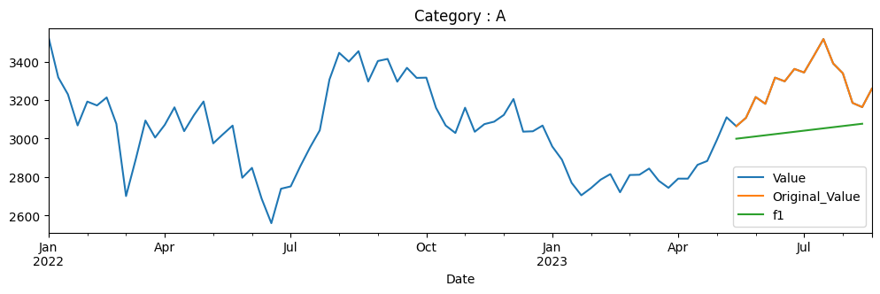
A | 2018-01-19 | 1142.438
A | 2018-01-26 | 1104.562
A | 2018-02-02 | 1092.512
A | 2018-02-09 | 1085.647
A | 2018-02-16 | 1098.225
A | 2018-02-23 | 1057.852
A | 2018-03-02 | 1074.27
A | 2018-03-09 | 1084.063
A | 2018-03-16 | 1077.967
A | 2018-03-23 | 1068.269
A | 2018-03-30 | 1075.71
A | 2018-04-06 | 1097.889
A | 2018-04-13 | 1115.843
A | 2018-04-20 | 1113.107
A | 2018-04-27 | 1134.469 |  |  |  | Seasonal 51

A | 2018-05-04 | 1142.966
A | 2018-05-11 | 1235.137
A | 2018-05-18 | 1256.163
A | 2018-05-25 | 1240.802
A | 2018-06-01 | 1241.474
A | 2018-06-08 | 1227.84
A | 2018-06-15 | 1236.873
A | 2018-06-22 | 1222.886
A | 2018-06-29 | 1219.751
A | 2018-07-06 | 1276.376
A | 2018-07-13 | 1319.447
A | 2018-07-20 | 1347.085
A | 2018-07-27 | 1384.127
A | 2018-08-03 | 1361.94
A | 2018-08-10 | 1368.452 |  |  |  | Seasonal 52
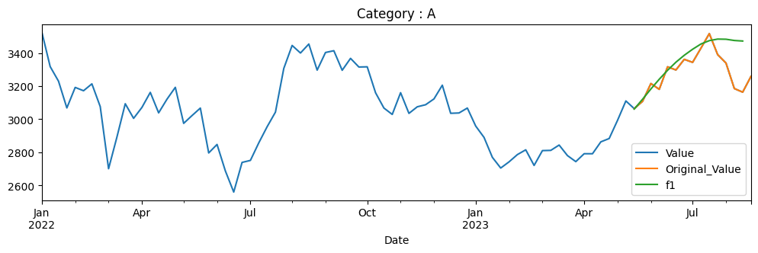
A | 2018-08-17 | 1351.136
A | 2018-08-24 | 1344.239
A | 2018-08-31 | 1323.933
A | 2018-09-07 | 1269.479
A | 2018-09-14 | 1286.746
A | 2018-09-21 | 1258.626
A | 2018-09-28 | 1247.581
A | 2018-10-05 | 1166.743
A | 2018-10-12 | 1216.616
A | 2018-10-19 | 1191.728
A | 2018-10-26 | 1148.222
A | 2018-11-02 | 1205.805
A | 2018-11-09 | 1252.799
A | 2018-11-16 | 1277.65
A | 2018-11-23 | 1270.978
A | 2018-11-30 | 1301.486
A | 2018-12-07 | 1275.088
A | 2018-12-14 | 1296.651
A | 2018-12-21 | 1342.34
A | 2018-12-28 | 1320.874
A | 2019-01-04 | 1340.068
A | 2019-01-11 | 1357.28
A | 2019-01-18 | 1354.186
A | 2019-01-25 | 1326.821
A | 2019-02-01 | 1409.061
A | 2019-02-08 | 1400.938
A | 2019-02-15 | 1347.562
A | 2019-02-22 | 1351.623
A | 2019-03-01 | 1346.353
A | 2019-03-08 | 1336.684
A | 2019-03-15 | 1385.225
A | 2019-03-22 | 1422.647
A | 2019-03-29 | 1447.546
A | 2019-04-05 | 1464.42
A | 2019-04-12 | 1391.124
A | 2019-04-19 | 1421.051
A | 2019-04-26 | 1400.89
A | 2019-05-03 | 1391.027
A | 2019-05-10 | 1296.748
A | 2019-05-17 | 1276.394
A | 2019-05-24 | 1338.762
A | 2019-05-31 | 1360.81
A | 2019-06-07 | 1371.495
A | 2019-06-14 | 1373.45
A | 2019-06-21 | 1344.528
A | 2019-06-28 | 1320.369
A | 2019-07-05 | 1320.904
A | 2019-07-12 | 1324.064
A | 2019-07-19 | 1331.015
A | 2019-07-26 | 1483.987
A | 2019-08-02 | 1502.216
A | 2019-08-09 | 1531.673
A | 2019-08-16 | 1553.012
A | 2019-08-23 | 1536.437
A | 2019-08-30 | 1571.241
A | 2019-09-06 | 1489.772
A | 2019-09-13 | 1505.132
A | 2019-09-20 | 1624.516
A | 2019-09-27 | 1726.887
A | 2019-10-04 | 1676.431
A | 2019-10-11 | 1740.449
A | 2019-10-18 | 1766.212
A | 2019-10-25 | 1742.734
A | 2019-11-01 | 1720.391
A | 2019-11-08 | 1748.149
A | 2019-11-15 | 1714.888
A | 2019-11-22 | 1638.966
A | 2019-11-29 | 1661.757
A | 2019-12-06 | 1671.984
A | 2019-12-13 | 1698.573
A | 2019-12-20 | 1752.435
A | 2019-12-27 | 1765.096
A | 2020-01-03 | 1705.83
A | 2020-01-10 | 1745.909
A | 2020-01-17 | 1782.433
A | 2020-01-24 | 1740.309
A | 2020-01-31 | 1748.928
A | 2020-02-07 | 1810.338
A | 2020-02-14 | 1828.21
A | 2020-02-21 | 1794.316
A | 2020-02-28 | 1751.169
A | 2020-03-06 | 1835.947
A | 2020-03-13 | 1757.959
A | 2020-03-20 | 1704.42
A | 2020-03-27 | 1568.688
A | 2020-04-03 | 1487.279
A | 2020-04-10 | 1614.845
A | 2020-04-17 | 1717.426
A | 2020-04-24 | 1787.15
A | 2020-05-01 | 1719.821
A | 2020-05-08 | 1543.507
A | 2020-05-15 | 1518.62
A | 2020-05-22 | 1582.134
A | 2020-05-29 | 1645.893
A | 2020-06-05 | 1602.328
A | 2020-06-12 | 1601.154
A | 2020-06-19 | 1586.632
A | 2020-06-26 | 1649.462
A | 2020-07-03 | 1658.166
A | 2020-07-10 | 1665.842
A | 2020-07-17 | 1679.924
A | 2020-07-24 | 1675.685
A | 2020-07-31 | 1679.062
A | 2020-08-07 | 1767.885
A | 2020-08-14 | 1764.263
A | 2020-08-21 | 1916.411
A | 2020-08-28 | 1916.509
A | 2020-09-04 | 1914.796
A | 2020-09-11 | 1992.705
A | 2020-09-18 | 1985.316
A | 2020-09-25 | 1884.699
A | 2020-10-02 | 1997.11
A | 2020-10-09 | 2007.044
A | 2020-10-16 | 2017.419
A | 2020-10-23 | 2075.215
A | 2020-10-30 | 2167.831
A | 2020-11-06 | 2165.429
A | 2020-11-13 | 2141.462
A | 2020-11-20 | 2123.769
A | 2020-11-27 | 2171.556
A | 2020-12-04 | 2390.594
A | 2020-12-11 | 2471.17
A | 2020-12-18 | 2550.13
A | 2020-12-25 | 2595.957
A | 2021-01-01 | 2720.743
A | 2021-01-08 | 2788.528
A | 2021-01-15 | 2539.739
A | 2021-01-22 | 2545.376
A | 2021-01-29 | 2359.814
A | 2021-02-05 | 2329.818
A | 2021-02-12 | 2437.009
A | 2021-02-19 | 2368.734
A | 2021-02-26 | 2232.234
A | 2021-03-05 | 2339.964
A | 2021-03-12 | 2353.932
A | 2021-03-19 | 2363.637
A | 2021-03-26 | 2455.682
A | 2021-04-02 | 2501.363
A | 2021-04-09 | 2578.852
A | 2021-04-16 | 2611.102
A | 2021-04-23 | 2468.23
A | 2021-04-30 | 2486.315
A | 2021-05-07 | 2501.264
A | 2021-05-14 | 2719.714
A | 2021-05-21 | 2776.569
A | 2021-05-28 | 2882.632
A | 2021-06-04 | 2867.144
A | 2021-06-11 | 2912.22
A | 2021-06-18 | 3001.816
A | 2021-06-25 | 2959.161
A | 2021-07-02 | 2960.244
A | 2021-07-09 | 2965.761
A | 2021-07-16 | 2944.779
A | 2021-07-23 | 3037.822
A | 2021-07-30 | 2914.388
A | 2021-08-06 | 2922.269
A | 2021-08-13 | 2944.188
A | 2021-08-20 | 3066.587
A | 2021-08-27 | 2991.571
A | 2021-09-03 | 3289.073
A | 2021-09-10 | 3296.511
A | 2021-09-17 | 3253.855
A | 2021-09-24 | 3397.238
A | 2021-10-01 | 3130.52
A | 2021-10-08 | 3257.648
A | 2021-10-15 | 3248.684
A | 2021-10-22 | 2937.981
A | 2021-10-29 | 3057.534
A | 2021-11-05 | 3115.872
A | 2021-11-12 | 3080.021
A | 2021-11-19 | 3182.544
A | 2021-11-26 | 3099.944
A | 2021-12-03 | 3067.742
A | 2021-12-10 | 3238.071
A | 2021-12-17 | 3199.163
A | 2021-12-24 | 3239.698
A | 2021-12-31 | 3336.501
A | 2022-01-07 | 3527.196
A | 2022-01-14 | 3318.205
A | 2022-01-21 | 3229.885
A | 2022-01-28 | 3068.137
A | 2022-02-04 | 3192.209
A | 2022-02-11 | 3172.139
A | 2022-02-18 | 3213.71
A | 2022-02-25 | 3076.372
A | 2022-03-04 | 2700.554
A | 2022-03-11 | 2891.742
A | 2022-03-18 | 3093.533
A | 2022-03-25 | 3005.114
A | 2022-04-01 | 3071.391
A | 2022-04-08 | 3162.227
A | 2022-04-15 | 3038.351
A | 2022-04-22 | 3120.951
A | 2022-04-29 | 3192.752
A | 2022-05-06 | 2974.836
A | 2022-05-13 | 3021.93
A | 2022-05-20 | 3067.249
A | 2022-05-27 | 2795.927
A | 2022-06-03 | 2847.262
A | 2022-06-10 | 2686.953
A | 2022-06-17 | 2559.438
A | 2022-06-24 | 2738.684
A | 2022-07-01 | 2750.835
A | 2022-07-08 | 2856.627
A | 2022-07-15 | 2954.186
A | 2022-07-22 | 3042.717
A | 2022-07-29 | 3306.924
A | 2022-08-05 | 3445.946
A | 2022-08-12 | 3400.267
A | 2022-08-19 | 3454.527
A | 2022-08-26 | 3296.806
A | 2022-09-02 | 3403.441
A | 2022-09-09 | 3414.154
A | 2022-09-16 | 3295.814
A | 2022-09-23 | 3367.929
A | 2022-09-30 | 3315.554
A | 2022-10-07 | 3316.794
A | 2022-10-14 | 3159.867
A | 2022-10-21 | 3067.516
A | 2022-10-28 | 3028.83
A | 2022-11-04 | 3160.305
A | 2022-11-11 | 3035.188
A | 2022-11-18 | 3075.022
A | 2022-11-25 | 3087.589
A | 2022-12-02 | 3122.655
A | 2022-12-09 | 3205.603
A | 2022-12-16 | 3035.684
A | 2022-12-23 | 3037.671
A | 2022-12-30 | 3067.473
A | 2023-01-06 | 2958.697
A | 2023-01-13 | 2889.905
A | 2023-01-20 | 2769.358
A | 2023-01-27 | 2704.639
A | 2023-02-03 | 2742.139
A | 2023-02-10 | 2786.047
A | 2023-02-17 | 2814.855
A | 2023-02-24 | 2720.384
A | 2023-03-03 | 2810.136
A | 2023-03-10 | 2811.477
A | 2023-03-17 | 2843.713
A | 2023-03-24 | 2779.987
A | 2023-03-31 | 2743.381
A | 2023-04-07 | 2791.262
A | 2023-04-14 | 2791.163
A | 2023-04-21 | 2863.034
A | 2023-04-28 | 2883.15
A | 2023-05-05 | 2993.019
A | 2023-05-12 | 3110.387 | 2993.019 | 2993.96089 | 3000.801569
A | 2023-05-19 | 3064.045 | 2999.006734 | 2993.301672 | 3061.299078
A | 2023-05-26 | 3107.705 | 3004.994467 | 2998.944101 | 3120.684923
A | 2023-06-02 | 3215.835 | 3010.982201 | 2996.393678 | 3182.854288
A | 2023-06-09 | 3180.55 | 3016.969934 | 2995.009109 | 3241.679764
A | 2023-06-16 | 3316.85 | 3022.957668 | 2995.061205 | 3295.854763
A | 2023-06-23 | 3297.7 | 3028.945401 | 2993.335429 | 3344.765718
A | 2023-06-30 | 3362.05 | 3034.933135 | 2992.243291 | 3386.691826
A | 2023-07-07 | 3343.7 | 3040.920868 | 2991.541565 | 3423.032037
A | 2023-07-14 | 3429.75 | 3046.908602 | 2990.547936 | 3454.846819
A | 2023-07-21 | 3517.7 | 3052.896336 | 2989.851319 | 3475.127381
A | 2023-07-28 | 3390.7 | 3058.884069 | 2989.313286 | 3484.486003
A | 2023-08-04 | 3339.65 | 3064.871803 | 2988.788622 | 3483.583915
A | 2023-08-11 | 3185.35 | 3070.859536 | 2988.409737 | 3476.000947
A | 2023-08-18 | 3163.55 | 3076.84727 | 2988.119501 | 3472.793076
A | 2023-08-25 | 3259.3
B | 2018-01-05 | 511.27
B | 2018-01-12 | 504.3 |  |  |  | Backwards
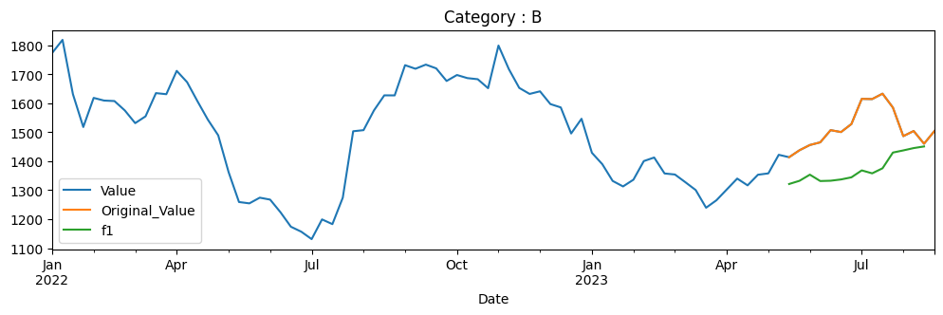
B | 2018-01-19 | 495.899
B | 2018-01-26 | 491.91
B | 2018-02-02 | 492.18
B | 2018-02-09 | 504.505
B | 2018-02-16 | 504.395
B | 2018-02-23 | 500.546
B | 2018-03-02 | 498.527
B | 2018-03-09 | 495.221
B | 2018-03-16 | 499.718
B | 2018-03-23 | 511.221
B | 2018-03-30 | 515.693
B | 2018-04-06 | 546.875
B | 2018-04-13 | 530.177
B | 2018-04-20 | 527.141
B | 2018-04-27 | 541.988
B | 2018-05-04 | 533.293 |  |  |  | Seasonal 51
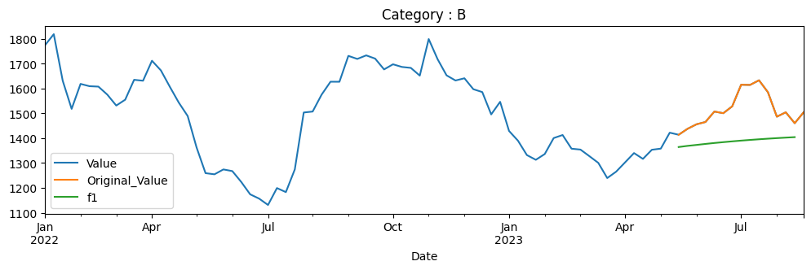
B | 2018-05-11 | 533.034
B | 2018-05-18 | 571.36
B | 2018-05-25 | 605.453
B | 2018-06-01 | 586.557
B | 2018-06-08 | 600.846
B | 2018-06-15 | 596.22
B | 2018-06-22 | 615.904
B | 2018-06-29 | 580.464
B | 2018-07-06 | 604.318
B | 2018-07-13 | 630.84
B | 2018-07-20 | 664.704
B | 2018-07-27 | 690.962
B | 2018-08-03 | 692.553
B | 2018-08-10 | 706.587
B | 2018-08-17 | 707.934
B | 2018-08-24 | 703.276 |  |  |  | Seasonal 52
B | 2018-08-31 | 673.068

B | 2018-09-07 | 658.335
B | 2018-09-14 | 669.262
B | 2018-09-21 | 624.381
B | 2018-09-28 | 599.096
B | 2018-10-05 | 536.201
B | 2018-10-12 | 579.88
B | 2018-10-19 | 540.545
B | 2018-10-26 | 538.55
B | 2018-11-02 | 551.128
B | 2018-11-09 | 568.693
B | 2018-11-16 | 568.12
B | 2018-11-23 | 570.853
B | 2018-11-30 | 597.914
B | 2018-12-07 | 583.505
B | 2018-12-14 | 616.197
B | 2018-12-21 | 634.396
B | 2018-12-28 | 648.64
B | 2019-01-04 | 639.418
B | 2019-01-11 | 635.548
B | 2019-01-18 | 623.404
B | 2019-01-25 | 630.551
B | 2019-02-01 | 608.148
B | 2019-02-08 | 616.701
B | 2019-02-15 | 601.016
B | 2019-02-22 | 617.993
B | 2019-03-01 | 642.426
B | 2019-03-08 | 660.016
B | 2019-03-15 | 691.037
B | 2019-03-22 | 694.239
B | 2019-03-29 | 693.491
B | 2019-04-05 | 737.903
B | 2019-04-12 | 751.772
B | 2019-04-19 | 755.194
B | 2019-04-26 | 770.166
B | 2019-05-03 | 760.485
B | 2019-05-10 | 736.496
B | 2019-05-17 | 797.267
B | 2019-05-24 | 813.101
B | 2019-05-31 | 816.717
B | 2019-06-07 | 818.153
B | 2019-06-14 | 821.425
B | 2019-06-21 | 837.115
B | 2019-06-28 | 850.302
B | 2019-07-05 | 841.394
B | 2019-07-12 | 770.861
B | 2019-07-19 | 754.961
B | 2019-07-26 | 721.7
B | 2019-08-02 | 704.808
B | 2019-08-09 | 748.74
B | 2019-08-16 | 742.294
B | 2019-08-23 | 686.937
B | 2019-08-30 | 710.38
B | 2019-09-06 | 716.003
B | 2019-09-13 | 737.241
B | 2019-09-20 | 767.663
B | 2019-09-27 | 853.144
B | 2019-10-04 | 828.239
B | 2019-10-11 | 815.138
B | 2019-10-18 | 824.767
B | 2019-10-25 | 798.38
B | 2019-11-01 | 836.62
B | 2019-11-08 | 879.934
B | 2019-11-15 | 903.781
B | 2019-11-22 | 901.93
B | 2019-11-29 | 909.01
B | 2019-12-06 | 883.352
B | 2019-12-13 | 918.993
B | 2019-12-20 | 925.952
B | 2019-12-27 | 942.226
B | 2020-01-03 | 932.518
B | 2020-01-10 | 935.152
B | 2020-01-17 | 969.351
B | 2020-01-24 | 961.244
B | 2020-01-31 | 942.051
B | 2020-02-07 | 960.201
B | 2020-02-14 | 966.906
B | 2020-02-21 | 968.822
B | 2020-02-28 | 903.073
B | 2020-03-06 | 858.899
B | 2020-03-13 | 772.921
B | 2020-03-20 | 622.275
B | 2020-03-27 | 488.252
B | 2020-04-03 | 450.33
B | 2020-04-10 | 481.229
B | 2020-04-17 | 499.144
B | 2020-04-24 | 438.255
B | 2020-05-01 | 509.592
B | 2020-05-08 | 459.34
B | 2020-05-15 | 471.545
B | 2020-05-22 | 430.842
B | 2020-05-29 | 439.762
B | 2020-06-05 | 522.775
B | 2020-06-12 | 527.722
B | 2020-06-19 | 589.005
B | 2020-06-26 | 593.648
B | 2020-07-03 | 613.924
B | 2020-07-10 | 647.309
B | 2020-07-17 | 635.109
B | 2020-07-24 | 625.994
B | 2020-07-31 | 619.565
B | 2020-08-07 | 645.647
B | 2020-08-14 | 623.638
B | 2020-08-21 | 627.202
B | 2020-08-28 | 653.474
B | 2020-09-04 | 626.683
B | 2020-09-11 | 611.828
B | 2020-09-18 | 587.872
B | 2020-09-25 | 579.371
B | 2020-10-02 | 604.36
B | 2020-10-09 | 590.543
B | 2020-10-16 | 594.247
B | 2020-10-23 | 582.192
B | 2020-10-30 | 556.429
B | 2020-11-06 | 627.607
B | 2020-11-13 | 732.343
B | 2020-11-20 | 852.849
B | 2020-11-27 | 874.433
B | 2020-12-04 | 903.75
B | 2020-12-11 | 898.019
B | 2020-12-18 | 920.038
B | 2020-12-25 | 897.769
B | 2021-01-01 | 885.58
B | 2021-01-08 | 915.645
B | 2021-01-15 | 862.183
B | 2021-01-22 | 905.601
B | 2021-01-29 | 870.834
B | 2021-02-05 | 970.614
B | 2021-02-12 | 1026.182
B | 2021-02-19 | 1023.352
B | 2021-02-26 | 963.266
B | 2021-03-05 | 994.165
B | 2021-03-12 | 991.769
B | 2021-03-19 | 942.505
B | 2021-03-26 | 945.181
B | 2021-04-02 | 977.333
B | 2021-04-09 | 961.314
B | 2021-04-16 | 980.852
B | 2021-04-23 | 990.027
B | 2021-04-30 | 1102.341
B | 2021-05-07 | 1129.975
B | 2021-05-14 | 1095.337
B | 2021-05-21 | 1124.654
B | 2021-05-28 | 1169.385
B | 2021-06-04 | 1213.557
B | 2021-06-11 | 1188.783
B | 2021-06-18 | 1197.953
B | 2021-06-25 | 1246.597
B | 2021-07-02 | 1173.104
B | 2021-07-09 | 1283.662
B | 2021-07-16 | 1272.773
B | 2021-07-23 | 1318.259
B | 2021-07-30 | 1420.215
B | 2021-08-06 | 1398.59
B | 2021-08-13 | 1429.731
B | 2021-08-20 | 1495.743
B | 2021-08-27 | 1617.276
B | 2021-09-03 | 1671.075
B | 2021-09-10 | 1672.688
B | 2021-09-17 | 1681.646
B | 2021-09-24 | 1849.988
B | 2021-10-01 | 1715.358
B | 2021-10-08 | 1752.47
B | 2021-10-15 | 1846.283
B | 2021-10-22 | 1863.184
B | 2021-10-29 | 1779.602
B | 2021-11-05 | 1756.919
B | 2021-11-12 | 1824.803
B | 2021-11-19 | 1789.598
B | 2021-11-26 | 1665.903
B | 2021-12-03 | 1746.404
B | 2021-12-10 | 1768.613
B | 2021-12-17 | 1618.135
B | 2021-12-24 | 1589.81
B | 2021-12-31 | 1638.307
B | 2022-01-07 | 1773.186
B | 2022-01-14 | 1818.402
B | 2022-01-21 | 1631.217
B | 2022-01-28 | 1517.732
B | 2022-02-04 | 1618.29
B | 2022-02-11 | 1609.038
B | 2022-02-18 | 1607.385
B | 2022-02-25 | 1574.991
B | 2022-03-04 | 1531.158
B | 2022-03-11 | 1554.705
B | 2022-03-18 | 1634.772
B | 2022-03-25 | 1631.027
B | 2022-04-01 | 1711.503
B | 2022-04-08 | 1672.538
B | 2022-04-15 | 1606.736
B | 2022-04-22 | 1543.241
B | 2022-04-29 | 1489.012
B | 2022-05-06 | 1362.127
B | 2022-05-13 | 1259.052
B | 2022-05-20 | 1254.399
B | 2022-05-27 | 1274.041
B | 2022-06-03 | 1267.37
B | 2022-06-10 | 1223.622
B | 2022-06-17 | 1173.828
B | 2022-06-24 | 1156.662
B | 2022-07-01 | 1131.066
B | 2022-07-08 | 1199.049
B | 2022-07-15 | 1182.781
B | 2022-07-22 | 1274.085
B | 2022-07-29 | 1503.18
B | 2022-08-05 | 1507
B | 2022-08-12 | 1574.889
B | 2022-08-19 | 1627.049
B | 2022-08-26 | 1626.889
B | 2022-09-02 | 1731.105
B | 2022-09-09 | 1718.758
B | 2022-09-16 | 1733.078
B | 2022-09-23 | 1720.091
B | 2022-09-30 | 1676.587
B | 2022-10-07 | 1697.216
B | 2022-10-14 | 1686.527
B | 2022-10-21 | 1682.681
B | 2022-10-28 | 1651.663
B | 2022-11-04 | 1798.809
B | 2022-11-11 | 1717.444
B | 2022-11-18 | 1652.662
B | 2022-11-25 | 1631.984
B | 2022-12-02 | 1640.925
B | 2022-12-09 | 1596.921
B | 2022-12-16 | 1585.433
B | 2022-12-23 | 1495.478
B | 2022-12-30 | 1546.224
B | 2023-01-06 | 1428.848
B | 2023-01-13 | 1389.689
B | 2023-01-20 | 1331.8
B | 2023-01-27 | 1312.82
B | 2023-02-03 | 1336.045
B | 2023-02-10 | 1400.278
B | 2023-02-17 | 1412.565
B | 2023-02-24 | 1357.573
B | 2023-03-03 | 1353.927
B | 2023-03-10 | 1327.454
B | 2023-03-17 | 1300.383
B | 2023-03-24 | 1239.347
B | 2023-03-31 | 1265.17
B | 2023-04-07 | 1302.58
B | 2023-04-14 | 1339.891
B | 2023-04-21 | 1316.516
B | 2023-04-28 | 1353.227
B | 2023-05-05 | 1357.822
B | 2023-05-12 | 1421.955 | 1329.054986 | 1358.338892 | 1363.515272
B | 2023-05-19 | 1413.614 | 1321.223757 | 1364.22866 | 1366.690026
B | 2023-05-26 | 1437.638 | 1332.239308 | 1368.87809 | 1368.698023
B | 2023-06-02 | 1455.719 | 1353.413451 | 1372.714653 | 1374.043851
B | 2023-06-09 | 1464.96 | 1331.440517 | 1376.73049 | 1378.00468
B | 2023-06-16 | 1507.016 | 1332.492248 | 1380.459155 | 1380.952871
B | 2023-06-23 | 1500.372 | 1336.906581 | 1383.843069 | 1383.056778
B | 2023-06-30 | 1528 | 1344.228063 | 1387.05004 | 1384.295575
B | 2023-07-07 | 1614.9 | 1368.136532 | 1390.049794 | 1389.26301
B | 2023-07-14 | 1614.2 | 1357.957771 | 1392.828075 | 1393.425283
B | 2023-07-21 | 1632.85 | 1375.421969 | 1395.416158 | 1396.798296
B | 2023-07-28 | 1584.85 | 1429.686766 | 1397.822599 | 1399.439146
B | 2023-08-04 | 1486.3 | 1437.086969 | 1400.052005 | 1405.668362
B | 2023-08-11 | 1504 | 1445.118269 | 1402.115911 | 1410.945124
B | 2023-08-18 | 1460.15 | 1450.759895 | 1404.023577 | 1415.230033
B | 2023-08-25 | 1503.9
C | 2018-01-05 | 1049.928
C | 2018-01-12 | 1036.799 |  |  |  | Backwards
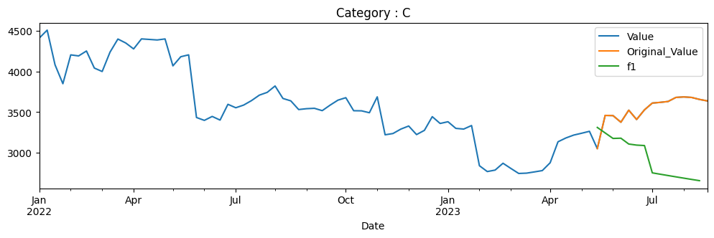
C | 2018-01-19 | 1041.065
C | 2018-01-26 | 1061.918
C | 2018-02-02 | 974.665
C | 2018-02-09 | 963.575
C | 2018-02-16 | 991.159
C | 2018-02-23 | 995.377
C | 2018-03-02 | 965.376
C | 2018-03-09 | 946.655
C | 2018-03-16 | 1030.496
C | 2018-03-23 | 983.623
C | 2018-03-30 | 1033.387
C | 2018-04-06 | 1056.184
C | 2018-04-13 | 1085.805
C | 2018-04-20 | 1132.015
C | 2018-04-27 | 1126.754
C | 2018-05-04 | 1129.834 |  |  |  | Seasonal 51
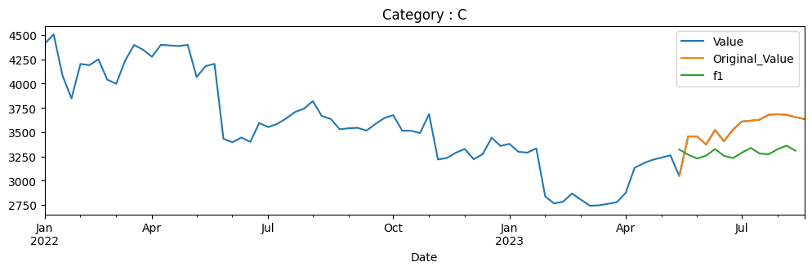
C | 2018-05-11 | 1138.128
C | 2018-05-18 | 1096.279
C | 2018-05-25 | 1088.98
C | 2018-06-01 | 998.363
C | 2018-06-08 | 997.272
C | 2018-06-15 | 1043.577
C | 2018-06-22 | 989.831
C | 2018-06-29 | 984.476
C | 2018-07-06 | 1018.031
C | 2018-07-13 | 1050.544
C | 2018-07-20 | 1033.766
C | 2018-07-27 | 1045.52
C | 2018-08-03 | 1145.143
C | 2018-08-10 | 1065.71
C | 2018-08-17 | 1113.531
C | 2018-08-24 | 1233.202 |  |  |  | Seasonal 52
C | 2018-08-31 | 1247.436
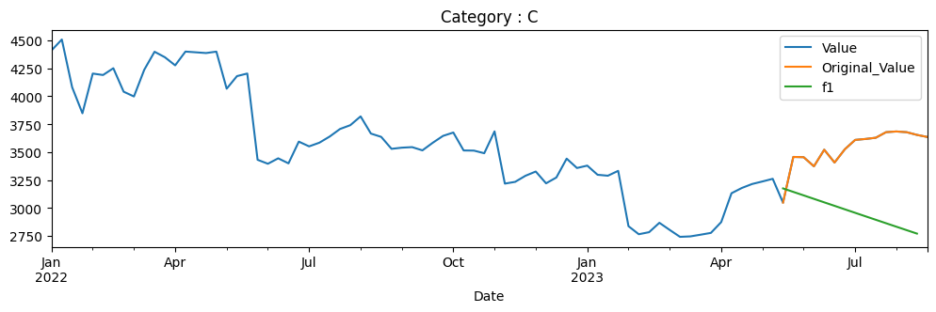
C | 2018-09-07 | 1254.695
C | 2018-09-14 | 1270.027
C | 2018-09-21 | 1325.812
C | 2018-09-28 | 1252.212
C | 2018-10-05 | 1224.271
C | 2018-10-12 | 1224.892
C | 2018-10-19 | 1227.71
C | 2018-10-26 | 1199.578
C | 2018-11-02 | 1432.129
C | 2018-11-09 | 1479.604
C | 2018-11-16 | 1488.918
C | 2018-11-23 | 1460.834
C | 2018-11-30 | 1374.911
C | 2018-12-07 | 1425.013
C | 2018-12-14 | 1424.631
C | 2018-12-21 | 1408.774
C | 2018-12-28 | 1401.514
C | 2019-01-04 | 1395.114
C | 2019-01-11 | 1437.765
C | 2019-01-18 | 1441.586
C | 2019-01-25 | 1428.404
C | 2019-02-01 | 1463.748
C | 2019-02-08 | 1609.659
C | 2019-02-15 | 1548.763
C | 2019-02-22 | 1494.936
C | 2019-03-01 | 1595.044
C | 2019-03-08 | 1573.647
C | 2019-03-15 | 1631.534
C | 2019-03-22 | 1589.169
C | 2019-03-29 | 1580.477
C | 2019-04-05 | 1642.041
C | 2019-04-12 | 1654.555
C | 2019-04-19 | 1647.152
C | 2019-04-26 | 1645.241
C | 2019-05-03 | 1625.707
C | 2019-05-10 | 1576.465
C | 2019-05-17 | 1559.605
C | 2019-05-24 | 1686.603
C | 2019-05-31 | 1521.014
C | 2019-06-07 | 1496.13
C | 2019-06-14 | 1454.147
C | 2019-06-21 | 1476.547
C | 2019-06-28 | 1525.455
C | 2019-07-05 | 1538.686
C | 2019-07-12 | 1540.93
C | 2019-07-19 | 1551.676
C | 2019-07-26 | 1592.083
C | 2019-08-02 | 1527.223
C | 2019-08-09 | 1590.411
C | 2019-08-16 | 1455.092
C | 2019-08-23 | 1517.164
C | 2019-08-30 | 1569.101
C | 2019-09-06 | 1580.878
C | 2019-09-13 | 1571.949
C | 2019-09-20 | 1581.216
C | 2019-09-27 | 1602.937
C | 2019-10-04 | 1566.06
C | 2019-10-11 | 1631.415
C | 2019-10-18 | 1677.801
C | 2019-10-25 | 1698.556
C | 2019-11-01 | 1682.772
C | 2019-11-08 | 1641.069
C | 2019-11-15 | 1687.165
C | 2019-11-22 | 1673.312
C | 2019-11-29 | 1724.331
C | 2019-12-06 | 1722.063
C | 2019-12-13 | 1778.199
C | 2019-12-20 | 1755.03
C | 2019-12-27 | 1766.759
C | 2020-01-03 | 1771.248
C | 2020-01-10 | 1801.657
C | 2020-01-17 | 1837.424
C | 2020-01-24 | 1844.326
C | 2020-01-31 | 1884.678
C | 2020-02-07 | 2013.699
C | 2020-02-14 | 2072.103
C | 2020-02-21 | 2094.21
C | 2020-02-28 | 2049.147
C | 2020-03-06 | 2178.596
C | 2020-03-13 | 1908.854
C | 2020-03-20 | 1940.171
C | 2020-03-27 | 1811.452
C | 2020-04-03 | 1848.896
C | 2020-04-10 | 2247.502
C | 2020-04-17 | 2268.218
C | 2020-04-24 | 2358.861
C | 2020-05-01 | 2268.898
C | 2020-05-08 | 2237.679
C | 2020-05-15 | 2271.135
C | 2020-05-22 | 2256.353
C | 2020-05-29 | 2324.53
C | 2020-06-05 | 2392.56
C | 2020-06-12 | 2329.392
C | 2020-06-19 | 2241.521
C | 2020-06-26 | 2286.259
C | 2020-07-03 | 2130.356
C | 2020-07-10 | 2142.66
C | 2020-07-17 | 2201.305
C | 2020-07-24 | 2284.654
C | 2020-07-31 | 2544.767
C | 2020-08-07 | 2708.45
C | 2020-08-14 | 3005.034
C | 2020-08-21 | 3158.261
C | 2020-08-28 | 3183.062
C | 2020-09-04 | 3134.725
C | 2020-09-11 | 3060.324
C | 2020-09-18 | 3252.648
C | 2020-09-25 | 2976.78
C | 2020-10-02 | 2980.817
C | 2020-10-09 | 3102.485
C | 2020-10-16 | 3134.287
C | 2020-10-23 | 2984.658
C | 2020-10-30 | 3055.85
C | 2020-11-06 | 3148.438
C | 2020-11-13 | 3350.44
C | 2020-11-20 | 3373.928
C | 2020-11-27 | 3506.197
C | 2020-12-04 | 3610.115
C | 2020-12-11 | 3542.181
C | 2020-12-18 | 3727.747
C | 2020-12-25 | 3646.732
C | 2021-01-01 | 3743.454
C | 2021-01-08 | 3753.277
C | 2021-01-15 | 3544.808
C | 2021-01-22 | 3447.453
C | 2021-01-29 | 3277.401
C | 2021-02-05 | 3717.583
C | 2021-02-12 | 3617.361
C | 2021-02-19 | 3426.543
C | 2021-02-26 | 3270.836
C | 2021-03-05 | 3400.965
C | 2021-03-12 | 3415.699
C | 2021-03-19 | 3277.838
C | 2021-03-26 | 3369.891
C | 2021-04-02 | 3516.895
C | 2021-04-09 | 3649.407
C | 2021-04-16 | 3717
C | 2021-04-23 | 3676.055
C | 2021-04-30 | 3950.902
C | 2021-05-07 | 3918.565
C | 2021-05-14 | 3910.249
C | 2021-05-21 | 3967.97
C | 2021-05-28 | 4007.214
C | 2021-06-04 | 4144.686
C | 2021-06-11 | 4215.585
C | 2021-06-18 | 4082.15
C | 2021-06-25 | 4132.188
C | 2021-07-02 | 4395.656
C | 2021-07-09 | 4473.511
C | 2021-07-16 | 4627.079
C | 2021-07-23 | 4692.386
C | 2021-07-30 | 4771.504
C | 2021-08-06 | 4781.133
C | 2021-08-13 | 4812.936
C | 2021-08-20 | 4705.713
C | 2021-08-27 | 4795.556
C | 2021-09-03 | 5086.178
C | 2021-09-10 | 4936.375
C | 2021-09-17 | 5002.683
C | 2021-09-24 | 4988.767
C | 2021-10-01 | 4718.994
C | 2021-10-08 | 4952.391
C | 2021-10-15 | 5246.186
C | 2021-10-22 | 4954.441
C | 2021-10-29 | 5029.392
C | 2021-11-05 | 5085.934
C | 2021-11-12 | 4730.224
C | 2021-11-19 | 4673.39
C | 2021-11-26 | 4822.021
C | 2021-12-03 | 4645.509
C | 2021-12-10 | 4400.785
C | 2021-12-17 | 4405.667
C | 2021-12-24 | 4342.973
C | 2021-12-31 | 4568.508
C | 2022-01-07 | 4410.794
C | 2022-01-14 | 4508.352
C | 2022-01-21 | 4081.403
C | 2022-01-28 | 3848.3
C | 2022-02-04 | 4203.57
C | 2022-02-11 | 4190.631
C | 2022-02-18 | 4251.324
C | 2022-02-25 | 4041.316
C | 2022-03-04 | 3998.689
C | 2022-03-11 | 4237.651
C | 2022-03-18 | 4398.734
C | 2022-03-25 | 4349.711
C | 2022-04-01 | 4277.007
C | 2022-04-08 | 4400.296
C | 2022-04-15 | 4393.753
C | 2022-04-22 | 4387.162
C | 2022-04-29 | 4399.759
C | 2022-05-06 | 4068.171
C | 2022-05-13 | 4180.719
C | 2022-05-20 | 4203.863
C | 2022-05-27 | 3432.289
C | 2022-06-03 | 3396.742
C | 2022-06-10 | 3445.326
C | 2022-06-17 | 3400.307
C | 2022-06-24 | 3594.69
C | 2022-07-01 | 3552.258
C | 2022-07-08 | 3585.217
C | 2022-07-15 | 3640.343
C | 2022-07-22 | 3707.726
C | 2022-07-29 | 3741.807
C | 2022-08-05 | 3820.469
C | 2022-08-12 | 3666.687
C | 2022-08-19 | 3637.166
C | 2022-08-26 | 3530.202
C | 2022-09-02 | 3540.682
C | 2022-09-09 | 3545.454
C | 2022-09-16 | 3516.622
C | 2022-09-23 | 3584.422
C | 2022-09-30 | 3646.022
C | 2022-10-07 | 3676.084
C | 2022-10-14 | 3515.737
C | 2022-10-21 | 3514.359
C | 2022-10-28 | 3490.841
C | 2022-11-04 | 3686.466
C | 2022-11-11 | 3219.15
C | 2022-11-18 | 3234.846
C | 2022-11-25 | 3289.262
C | 2022-12-02 | 3327.246
C | 2022-12-09 | 3221.758
C | 2022-12-16 | 3273.764
C | 2022-12-23 | 3442.574
C | 2022-12-30 | 3358.686
C | 2023-01-06 | 3380.039
C | 2023-01-13 | 3298.168
C | 2023-01-20 | 3289.754
C | 2023-01-27 | 3333.347
C | 2023-02-03 | 2838.282
C | 2023-02-10 | 2766.35
C | 2023-02-17 | 2784.604
C | 2023-02-24 | 2868.639
C | 2023-03-03 | 2804.875
C | 2023-03-10 | 2742.979
C | 2023-03-17 | 2746.915
C | 2023-03-24 | 2762.168
C | 2023-03-31 | 2778.257
C | 2023-04-07 | 2874.79
C | 2023-04-14 | 3133.097
C | 2023-04-21 | 3180.035
C | 2023-04-28 | 3215.706
C | 2023-05-05 | 3238.24
C | 2023-05-12 | 3262.103 | 3238.24 | 3215.706 | 3207.242291
C | 2023-05-19 | 3048.815 | 3309.69084 | 3321.606063 | 3176.180931
C | 2023-05-26 | 3457.876 | 3241.969129 | 3268.34893 | 3145.067787
C | 2023-06-02 | 3455.514 | 3174.326191 | 3228.904301 | 3113.914707
C | 2023-06-09 | 3373.987 | 3177.357807 | 3258.43856 | 3082.733551
C | 2023-06-16 | 3522.428 | 3105.467211 | 3326.437354 | 3051.536193
C | 2023-06-23 | 3407.641 | 3092.134305 | 3256.616285 | 3020.334511
C | 2023-06-30 | 3526.364 | 3086.714007 | 3233.77164 | 2989.140386
C | 2023-07-07 | 3610.055 | 2750.290094 | 3289.544114 | 2957.965695
C | 2023-07-14 | 3618.469 | 2733.784216 | 3337.899398 | 2926.822309
C | 2023-07-21 | 3629.392 | 2717.429097 | 3280.291731 | 2895.722086
C | 2023-07-28 | 3679.332 | 2701.261764 | 3272.773144 | 2864.676868
C | 2023-08-04 | 3685.58 | 2685.312412 | 3325.285752 | 2833.698475
C | 2023-08-11 | 3679.15 | 2669.604988 | 3361.541305 | 2802.798703
C | 2023-08-18 | 3654.9 | 2654.157946 | 3309.373961 | 2771.989317
C | 2023-08-25 | 3636.5
D | 2018-01-05 | 893.415
D | 2018-01-12 | 894.23
D | 2018-01-19 | 935.89 |  |  |  | Backwards
D | 2018-01-26 | 946.796
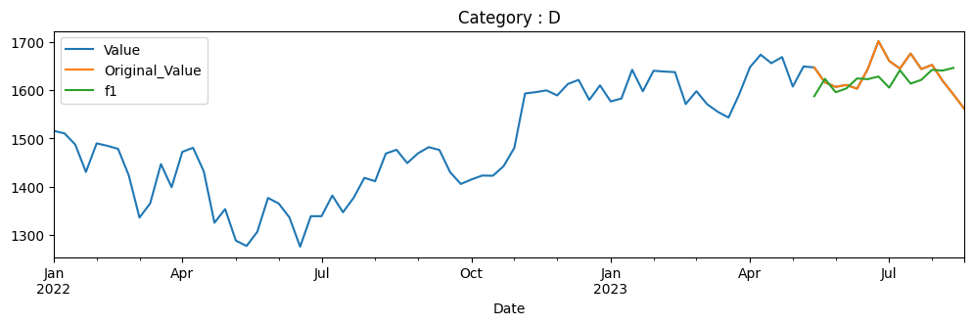
D | 2018-02-02 | 933.876
D | 2018-02-09 | 886.655
D | 2018-02-16 | 900.606
D | 2018-02-23 | 901.541
D | 2018-03-02 | 898.568
D | 2018-03-09 | 887.398
D | 2018-03-16 | 888.333
D | 2018-03-23 | 882.844
D | 2018-03-30 | 904.201
D | 2018-04-06 | 922.083
D | 2018-04-13 | 922.85
D | 2018-04-20 | 937.664
D | 2018-04-27 | 922.083
D | 2018-05-04 | 953.292
D | 2018-05-11 | 964.438
D | 2018-05-18 | 964.63 |  |  |  | Seasonal 51
D | 2018-05-25 | 962.976
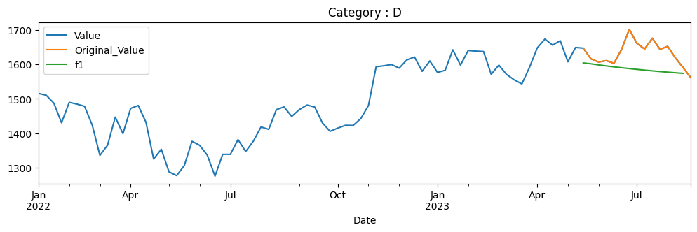
D | 2018-06-01 | 1018.29
D | 2018-06-08 | 988.739
D | 2018-06-15 | 979.21
D | 2018-06-22 | 1005.143
D | 2018-06-29 | 1017.252
D | 2018-07-06 | 1020.485
D | 2018-07-13 | 1052.207
D | 2018-07-20 | 1056.139
D | 2018-07-27 | 1062.459
D | 2018-08-03 | 1023.621
D | 2018-08-10 | 1020.147
D | 2018-08-17 | 1002.248
D | 2018-08-24 | 998.629
D | 2018-08-31 | 994.456
D | 2018-09-07 | 992.406
D | 2018-09-14 | 979.21 |  |  |  | Seasonal 52
D | 2018-09-21 | 950.576
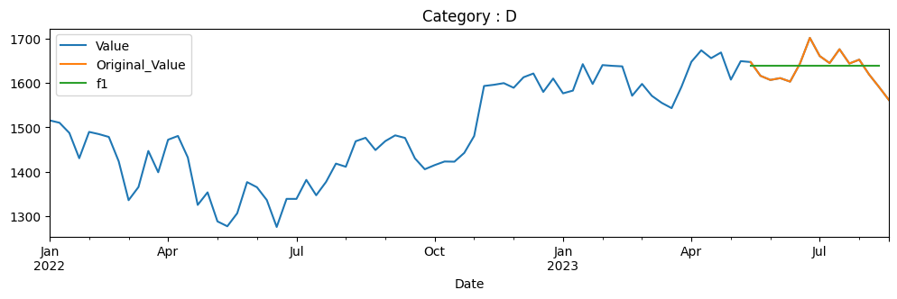
D | 2018-09-28 | 967.848
D | 2018-10-05 | 948.188
D | 2018-10-12 | 956.172
D | 2018-10-19 | 949.37
D | 2018-10-26 | 946.21
D | 2018-11-02 | 940.541
D | 2018-11-09 | 938.587
D | 2018-11-16 | 967.004
D | 2018-11-23 | 967.583
D | 2018-11-30 | 1026.902
D | 2018-12-07 | 1016.843
D | 2018-12-14 | 1011.101
D | 2018-12-21 | 1018.555
D | 2018-12-28 | 1024.224
D | 2019-01-04 | 1021.595
D | 2019-01-11 | 1018.917
D | 2019-01-18 | 1027.77
D | 2019-01-25 | 1011.246
D | 2019-02-01 | 1008.568
D | 2019-02-08 | 1024.104
D | 2019-02-15 | 1013.489
D | 2019-02-22 | 1009.051
D | 2019-03-01 | 1005.143
D | 2019-03-08 | 1026.781
D | 2019-03-15 | 1086.993
D | 2019-03-22 | 1098.162
D | 2019-03-29 | 1111.02
D | 2019-04-05 | 1112.37
D | 2019-04-12 | 1092.903
D | 2019-04-19 | 1106.605
D | 2019-04-26 | 1100.478
D | 2019-05-03 | 1142.452
D | 2019-05-10 | 1107.98
D | 2019-05-17 | 1139.63
D | 2019-05-24 | 1145.058
D | 2019-05-31 | 1170.146
D | 2019-06-07 | 1180.905
D | 2019-06-14 | 1174.85
D | 2019-06-21 | 1172.006
D | 2019-06-28 | 1186.351
D | 2019-07-05 | 1200.26
D | 2019-07-12 | 1162.151
D | 2019-07-19 | 1153.291
D | 2019-07-26 | 1105.546
D | 2019-08-02 | 1077.378
D | 2019-08-09 | 1110.293
D | 2019-08-16 | 1083.874
D | 2019-08-23 | 1052.248
D | 2019-08-30 | 1083.995
D | 2019-09-06 | 1092.729
D | 2019-09-13 | 1098.348
D | 2019-09-20 | 1167.316
D | 2019-09-27 | 1210.715
D | 2019-10-04 | 1157.682
D | 2019-10-11 | 1166.537
D | 2019-10-18 | 1195.925
D | 2019-10-25 | 1204.39
D | 2019-11-01 | 1206.677
D | 2019-11-08 | 1221.809
D | 2019-11-15 | 1243.509
D | 2019-11-22 | 1230.712
D | 2019-11-29 | 1240.638
D | 2019-12-06 | 1212.516
D | 2019-12-13 | 1229.837
D | 2019-12-20 | 1261.803
D | 2019-12-27 | 1240.687
D | 2020-01-03 | 1234.264
D | 2020-01-10 | 1248.179
D | 2020-01-17 | 1243.752
D | 2020-01-24 | 1211.056
D | 2020-01-31 | 1193.297
D | 2020-02-07 | 1208.769
D | 2020-02-14 | 1186.534
D | 2020-02-21 | 1184.345
D | 2020-02-28 | 1145.957
D | 2020-03-06 | 1104.357
D | 2020-03-13 | 1041.009
D | 2020-03-20 | 859.09
D | 2020-03-27 | 880.109
D | 2020-04-03 | 791.947
D | 2020-04-10 | 900.155
D | 2020-04-17 | 885.802
D | 2020-04-24 | 912.805
D | 2020-05-01 | 974.839
D | 2020-05-08 | 904.047
D | 2020-05-15 | 864.248
D | 2020-05-22 | 816.274
D | 2020-05-29 | 926.039
D | 2020-06-05 | 1005.54
D | 2020-06-12 | 956.302
D | 2020-06-19 | 1005.54
D | 2020-06-26 | 1028.018
D | 2020-07-03 | 1045.047
D | 2020-07-10 | 1075.359
D | 2020-07-17 | 1068.888
D | 2020-07-24 | 1088.982
D | 2020-07-31 | 1005.005
D | 2020-08-07 | 1015.757
D | 2020-08-14 | 1006.61
D | 2020-08-21 | 1056.432
D | 2020-08-28 | 1084.506
D | 2020-09-04 | 1089.177
D | 2020-09-11 | 1049.621
D | 2020-09-18 | 1028.845
D | 2020-09-25 | 1015.903
D | 2020-10-02 | 1077.159
D | 2020-10-09 | 1200.352
D | 2020-10-16 | 1167.072
D | 2020-10-23 | 1202.542
D | 2020-10-30 | 1151.698
D | 2020-11-06 | 1272.458
D | 2020-11-13 | 1332.838
D | 2020-11-20 | 1365.874
D | 2020-11-27 | 1402.073
D | 2020-12-04 | 1348.31
D | 2020-12-11 | 1345.585
D | 2020-12-18 | 1373.367
D | 2020-12-25 | 1359.501
D | 2021-01-01 | 1386.698
D | 2021-01-08 | 1393.121
D | 2021-01-15 | 1427.179
D | 2021-01-22 | 1404.7
D | 2021-01-29 | 1353.078
D | 2021-02-05 | 1554.605
D | 2021-02-12 | 1539.376
D | 2021-02-19 | 1497.679
D | 2021-02-26 | 1493.105
D | 2021-03-05 | 1488.824
D | 2021-03-12 | 1510.183
D | 2021-03-19 | 1457.198
D | 2021-03-26 | 1451.166
D | 2021-04-02 | 1446.738
D | 2021-04-09 | 1383.487
D | 2021-04-16 | 1390.201
D | 2021-04-23 | 1376.092
D | 2021-04-30 | 1374.292
D | 2021-05-07 | 1376.676
D | 2021-05-14 | 1349.526
D | 2021-05-21 | 1457.004
D | 2021-05-28 | 1462.988
D | 2021-06-04 | 1460.556
D | 2021-06-11 | 1446.349
D | 2021-06-18 | 1439.975
D | 2021-06-25 | 1474.325
D | 2021-07-02 | 1446.794
D | 2021-07-09 | 1467.903
D | 2021-07-16 | 1487.791
D | 2021-07-23 | 1409.998
D | 2021-07-30 | 1394.068
D | 2021-08-06 | 1458.765
D | 2021-08-13 | 1491.554
D | 2021-08-20 | 1480.364
D | 2021-08-27 | 1513.299
D | 2021-09-03 | 1540.272
D | 2021-09-10 | 1532.991
D | 2021-09-17 | 1546.234
D | 2021-09-24 | 1565.193
D | 2021-10-01 | 1546.771
D | 2021-10-08 | 1566.268
D | 2021-10-15 | 1649.094
D | 2021-10-22 | 1642.595
D | 2021-10-29 | 1546.918
D | 2021-11-05 | 1557.766
D | 2021-11-12 | 1517.745
D | 2021-11-19 | 1504.454
D | 2021-11-26 | 1456.078
D | 2021-12-03 | 1479.191
D | 2021-12-10 | 1487.987
D | 2021-12-17 | 1439.61
D | 2021-12-24 | 1406.236
D | 2021-12-31 | 1445.816
D | 2022-01-07 | 1515.351
D | 2022-01-14 | 1510.074
D | 2022-01-21 | 1487.058
D | 2022-01-28 | 1430.033
D | 2022-02-04 | 1489.404
D | 2022-02-11 | 1484.371
D | 2022-02-18 | 1478.018
D | 2022-02-25 | 1423.045
D | 2022-03-04 | 1335.479
D | 2022-03-11 | 1365.091
D | 2022-03-18 | 1446.452
D | 2022-03-25 | 1398.417
D | 2022-04-01 | 1471.812
D | 2022-04-08 | 1480.266
D | 2022-04-15 | 1431.694
D | 2022-04-22 | 1324.827
D | 2022-04-29 | 1353.168
D | 2022-05-06 | 1287.689
D | 2022-05-13 | 1276.709
D | 2022-05-20 | 1305.973
D | 2022-05-27 | 1376.267
D | 2022-06-03 | 1364.65
D | 2022-06-10 | 1335.781
D | 2022-06-17 | 1275.127
D | 2022-06-24 | 1338.451
D | 2022-07-01 | 1338.401
D | 2022-07-08 | 1381.26
D | 2022-07-15 | 1346.607
D | 2022-07-22 | 1376.712
D | 2022-07-29 | 1417.939
D | 2022-08-05 | 1410.87
D | 2022-08-12 | 1468.312
D | 2022-08-19 | 1476.122
D | 2022-08-26 | 1448.489
D | 2022-09-02 | 1468.658
D | 2022-09-09 | 1481.609
D | 2022-09-16 | 1475.825
D | 2022-09-23 | 1429.754
D | 2022-09-30 | 1405.235
D | 2022-10-07 | 1414.578
D | 2022-10-14 | 1422.685
D | 2022-10-21 | 1422.289
D | 2022-10-28 | 1442.161
D | 2022-11-04 | 1480.176
D | 2022-11-11 | 1592.883
D | 2022-11-18 | 1595.602
D | 2022-11-25 | 1599.309
D | 2022-12-02 | 1588.879
D | 2022-12-09 | 1612.557
D | 2022-12-16 | 1621.06
D | 2022-12-23 | 1579.536
D | 2022-12-30 | 1609.69
D | 2023-01-06 | 1576.323
D | 2023-01-13 | 1582.502
D | 2023-01-20 | 1642.118
D | 2023-01-27 | 1597.48
D | 2023-02-03 | 1639.993
D | 2023-02-10 | 1638.312
D | 2023-02-17 | 1637.126
D | 2023-02-24 | 1570.935
D | 2023-03-03 | 1597.579
D | 2023-03-10 | 1570.638
D | 2023-03-17 | 1554.819
D | 2023-03-24 | 1542.956
D | 2023-03-31 | 1591.301
D | 2023-04-07 | 1647.457
D | 2023-04-14 | 1673.261
D | 2023-04-21 | 1655.614
D | 2023-04-28 | 1668.466
D | 2023-05-05 | 1607.219
D | 2023-05-12 | 1648.891 | 1610.235 | 1606.017252 | 1638.792404
D | 2023-05-19 | 1646.9 | 1587.054949 | 1603.854021 | 1638.792404
D | 2023-05-26 | 1615.8 | 1623.270899 | 1601.38984 | 1638.792404
D | 2023-06-02 | 1606.5 | 1595.414348 | 1598.190561 | 1638.792404
D | 2023-06-09 | 1610.6 | 1603.294297 | 1595.231997 | 1638.792404
D | 2023-06-16 | 1602.75 | 1624.019246 | 1592.514988 | 1638.792404
D | 2023-06-23 | 1643.5 | 1622.533696 | 1589.954888 | 1638.792404
D | 2023-06-30 | 1701.4 | 1628.102145 | 1587.505977 | 1638.792404
D | 2023-07-07 | 1660.4 | 1604.922094 | 1585.176867 | 1638.792404
D | 2023-07-14 | 1644.5 | 1641.138044 | 1582.971247 | 1638.792404
D | 2023-07-21 | 1675.75 | 1613.281493 | 1580.885428 | 1638.792404
D | 2023-07-28 | 1643.5 | 1621.161442 | 1578.913959 | 1638.792404
D | 2023-08-04 | 1652.2 | 1641.886392 | 1577.052458 | 1638.792404
D | 2023-08-11 | 1618.8 | 1640.400841 | 1575.296959 | 1638.792404
D | 2023-08-18 | 1590.75 | 1645.96929 | 1573.643436 | 1638.792404
D | 2023-08-25 | 1561.5
E | 2018-01-05 | 1055.968
E | 2018-01-12 | 976.928
E | 2018-01-19 | 932.939 |  |  |  | Backwards
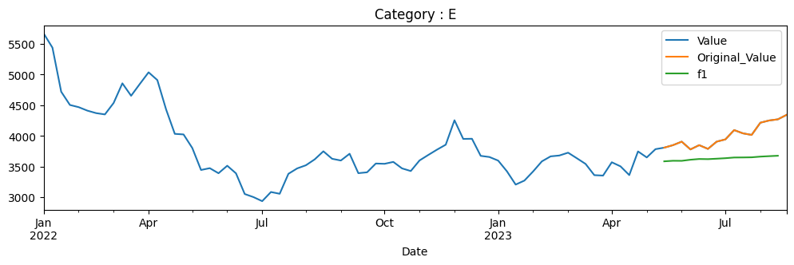
E | 2018-01-26 | 1254.292
E | 2018-02-02 | 1217.51
E | 2018-02-09 | 1228.367
E | 2018-02-16 | 1306.284
E | 2018-02-23 | 1311.712
E | 2018-03-02 | 1321.212
E | 2018-03-09 | 1176.002
E | 2018-03-16 | 1131.591
E | 2018-03-23 | 1138.19
E | 2018-03-30 | 1156.441
E | 2018-04-06 | 1143.572
E | 2018-04-13 | 1117.365
E | 2018-04-20 | 1117.552
E | 2018-04-27 | 1251.391
E | 2018-05-04 | 1194.393
E | 2018-05-11 | 1211.474 |  |  |  | Seasonal 51
E | 2018-05-18 | 1176.376

E | 2018-05-25 | 1232.906
E | 2018-06-01 | 1242.547
E | 2018-06-08 | 1252.187
E | 2018-06-15 | 1255.135
E | 2018-06-22 | 1238.897
E | 2018-06-29 | 1140.062
E | 2018-07-06 | 1199.821
E | 2018-07-13 | 1207.075
E | 2018-07-20 | 1210.912
E | 2018-07-27 | 1435.817
E | 2018-08-03 | 1329.167
E | 2018-08-10 | 1391.22
E | 2018-08-17 | 1518.363
E | 2018-08-24 | 1503.031
E | 2018-08-31 | 1662.208
E | 2018-09-07 | 1650.555 |  |  |  | Seasonal 52
E | 2018-09-14 | 1541.386

E | 2018-09-21 | 1570.4
E | 2018-09-28 | 1638.242
E | 2018-10-05 | 1463.118
E | 2018-10-12 | 1395.513
E | 2018-10-19 | 1472.696
E | 2018-10-26 | 1471.893
E | 2018-11-02 | 1585.743
E | 2018-11-09 | 1577.356
E | 2018-11-16 | 1438.798
E | 2018-11-23 | 1431.69
E | 2018-11-30 | 1468.13
E | 2018-12-07 | 1454.009
E | 2018-12-14 | 1550.251
E | 2018-12-21 | 1565.462
E | 2018-12-28 | 1610.621
E | 2019-01-04 | 1539.115
E | 2019-01-11 | 1547.834
E | 2019-01-18 | 1555.463
E | 2019-01-25 | 1589.961
E | 2019-02-01 | 1515.99
E | 2019-02-08 | 1475.333
E | 2019-02-15 | 1415.531
E | 2019-02-22 | 1415.199
E | 2019-03-01 | 1469.741
E | 2019-03-08 | 1462.491
E | 2019-03-15 | 1421.407
E | 2019-03-22 | 1412.024
E | 2019-03-29 | 1464.102
E | 2019-04-05 | 1524.615
E | 2019-04-12 | 1568.021
E | 2019-04-19 | 1592.567
E | 2019-04-26 | 1641.185
E | 2019-05-03 | 1602.518
E | 2019-05-10 | 1606.593
E | 2019-05-17 | 1667.106
E | 2019-05-24 | 1638.911
E | 2019-05-31 | 1666.869
E | 2019-06-07 | 1589.961
E | 2019-06-14 | 1645.687
E | 2019-06-21 | 1639.906
E | 2019-06-28 | 1654.407
E | 2019-07-05 | 1611.664
E | 2019-07-12 | 1557.629
E | 2019-07-19 | 1533.98
E | 2019-07-26 | 1384.208
E | 2019-08-02 | 1415.978
E | 2019-08-09 | 1512.052
E | 2019-08-16 | 1501.589
E | 2019-08-23 | 1514.297
E | 2019-08-30 | 1549.029
E | 2019-09-06 | 1553.329
E | 2019-09-13 | 1528.439
E | 2019-09-20 | 1543.057
E | 2019-09-27 | 1508.995
E | 2019-10-04 | 1526.719
E | 2019-10-11 | 1490.028
E | 2019-10-18 | 1566.18
E | 2019-10-25 | 1422.762
E | 2019-11-01 | 1446.075
E | 2019-11-08 | 1396.954
E | 2019-11-15 | 1365.407
E | 2019-11-22 | 1410.207
E | 2019-11-29 | 1431.622
E | 2019-12-06 | 1450.685
E | 2019-12-13 | 1460.144
E | 2019-12-20 | 1410.399
E | 2019-12-27 | 1420.29
E | 2020-01-03 | 1450.685
E | 2020-01-10 | 1498.99
E | 2020-01-17 | 1577.497
E | 2020-01-24 | 1665.512
E | 2020-01-31 | 1612.646
E | 2020-02-07 | 1620.905
E | 2020-02-14 | 1607.46
E | 2020-02-21 | 1673.867
E | 2020-02-28 | 1556.562
E | 2020-03-06 | 1585.804
E | 2020-03-13 | 1355.948
E | 2020-03-20 | 1184.912
E | 2020-03-27 | 1128.3
E | 2020-04-03 | 1063.669
E | 2020-04-10 | 1127.291
E | 2020-04-17 | 1210.169
E | 2020-04-24 | 1109.477
E | 2020-05-01 | 1186.256
E | 2020-05-08 | 1121.097
E | 2020-05-15 | 1026.024
E | 2020-05-22 | 1078.122
E | 2020-05-29 | 1124.843
E | 2020-06-05 | 1278.545
E | 2020-06-12 | 1285.987
E | 2020-06-19 | 1289.78
E | 2020-06-26 | 1245.077
E | 2020-07-03 | 1243.732
E | 2020-07-10 | 1369.404
E | 2020-07-17 | 1339.235
E | 2020-07-24 | 1396.371
E | 2020-07-31 | 1466.068
E | 2020-08-07 | 1545.223
E | 2020-08-14 | 1518.014
E | 2020-08-21 | 1556.476
E | 2020-08-28 | 1488.67
E | 2020-09-04 | 1516.171
E | 2020-09-11 | 1478.533
E | 2020-09-18 | 1622.923
E | 2020-09-25 | 1543.526
E | 2020-10-02 | 1539.403
E | 2020-10-09 | 1581.212
E | 2020-10-16 | 1676.178
E | 2020-10-23 | 1681.999
E | 2020-10-30 | 1624.42
E | 2020-11-06 | 1647.608
E | 2020-11-13 | 1673.036
E | 2020-11-20 | 1616.432
E | 2020-11-27 | 1678.832
E | 2020-12-04 | 1755.896
E | 2020-12-11 | 1798.665
E | 2020-12-18 | 2146.912
E | 2020-12-25 | 2288.178
E | 2021-01-01 | 2347.462
E | 2021-01-08 | 2393.154
E | 2021-01-15 | 2453.412
E | 2021-01-22 | 2340.106
E | 2021-01-29 | 2371.234
E | 2021-02-05 | 2657.42
E | 2021-02-12 | 2532.959
E | 2021-02-19 | 2574.999
E | 2021-02-26 | 2501.589
E | 2021-03-05 | 2555.124
E | 2021-03-12 | 2671.157
E | 2021-03-19 | 2525.653
E | 2021-03-26 | 2483.029
E | 2021-04-02 | 2650.552
E | 2021-04-09 | 2836.878
E | 2021-04-16 | 2655.375
E | 2021-04-23 | 2574.657
E | 2021-04-30 | 2658.638
E | 2021-05-07 | 2456.481
E | 2021-05-14 | 2474.164
E | 2021-05-21 | 2556.683
E | 2021-05-28 | 2635.597
E | 2021-06-04 | 2650.844
E | 2021-06-11 | 2799.807
E | 2021-06-18 | 2722.647
E | 2021-06-25 | 2851.687
E | 2021-07-02 | 2803.12
E | 2021-07-09 | 2892.296
E | 2021-07-16 | 3325.749
E | 2021-07-23 | 3423.171
E | 2021-07-30 | 3628.785
E | 2021-08-06 | 3620.071
E | 2021-08-13 | 3620.217
E | 2021-08-20 | 3783.827
E | 2021-08-27 | 3891.187
E | 2021-09-03 | 4248.562
E | 2021-09-10 | 4225.162
E | 2021-09-17 | 4463.478
E | 2021-09-24 | 4747.224
E | 2021-10-01 | 4547.338
E | 2021-10-08 | 4685.344
E | 2021-10-15 | 4716.431
E | 2021-10-22 | 4482.325
E | 2021-10-29 | 4636.555
E | 2021-11-05 | 4918.379
E | 2021-11-12 | 5189.949
E | 2021-11-19 | 5512.447
E | 2021-11-26 | 5182.246
E | 2021-12-03 | 5314.228
E | 2021-12-10 | 5265.017
E | 2021-12-17 | 5355.981
E | 2021-12-24 | 5243.231
E | 2021-12-31 | 5494.146
E | 2022-01-07 | 5668.667
E | 2022-01-14 | 5438.654
E | 2022-01-21 | 4720.355
E | 2022-01-28 | 4504.25
E | 2022-02-04 | 4468.601
E | 2022-02-11 | 4411.709
E | 2022-02-18 | 4371.338
E | 2022-02-25 | 4350.292
E | 2022-03-04 | 4537.097
E | 2022-03-11 | 4857.108
E | 2022-03-18 | 4654.47
E | 2022-03-25 | 4847.372
E | 2022-04-01 | 5036.487
E | 2022-04-08 | 4910.312
E | 2022-04-15 | 4432.754
E | 2022-04-22 | 4033.478
E | 2022-04-29 | 4023.889
E | 2022-05-06 | 3802.861
E | 2022-05-13 | 3444.693
E | 2022-05-20 | 3474.097
E | 2022-05-27 | 3391.44
E | 2022-06-03 | 3513.779
E | 2022-06-10 | 3389.817
E | 2022-06-17 | 3052.743
E | 2022-06-24 | 3002.391
E | 2022-07-01 | 2936.156
E | 2022-07-08 | 3085.445
E | 2022-07-15 | 3056.635
E | 2022-07-22 | 3382.288
E | 2022-07-29 | 3470.051
E | 2022-08-05 | 3521.444
E | 2022-08-12 | 3616.768
E | 2022-08-19 | 3748.956
E | 2022-08-26 | 3627.095
E | 2022-09-02 | 3598.83
E | 2022-09-09 | 3709.225
E | 2022-09-16 | 3392.418
E | 2022-09-23 | 3406.7
E | 2022-09-30 | 3549.661
E | 2022-10-07 | 3545.164
E | 2022-10-14 | 3576.147
E | 2022-10-21 | 3470.348
E | 2022-10-28 | 3427.354
E | 2022-11-04 | 3599.752
E | 2022-11-11 | 3689.127
E | 2022-11-18 | 3775.822
E | 2022-11-25 | 3856.711
E | 2022-12-02 | 4255.2
E | 2022-12-09 | 3951.048
E | 2022-12-16 | 3953.38
E | 2022-12-23 | 3674.835
E | 2022-12-30 | 3655.928
E | 2023-01-06 | 3597.42
E | 2023-01-13 | 3422.888
E | 2023-01-20 | 3206.473
E | 2023-01-27 | 3271.681
E | 2023-02-03 | 3421.102
E | 2023-02-10 | 3585.063
E | 2023-02-17 | 3666.498
E | 2023-02-24 | 3680.492
E | 2023-03-03 | 3726.494
E | 2023-03-10 | 3635.83
E | 2023-03-17 | 3543.328
E | 2023-03-24 | 3360.113
E | 2023-03-31 | 3353.215
E | 2023-04-07 | 3570.324
E | 2023-04-14 | 3503.38
E | 2023-04-21 | 3361.353
E | 2023-04-28 | 3746.94
E | 2023-05-05 | 3649.129
E | 2023-05-12 | 3784.01 | 3577.789613 | 3633.462565 | 3592.234474
E | 2023-05-19 | 3808.574 | 3585.569714 | 3671.168153 | 3590.690873
E | 2023-05-26 | 3849.167 | 3594.717355 | 3674.97058 | 3599.691965
E | 2023-06-02 | 3906.236 | 3593.700116 | 3681.158883 | 3615.320266
E | 2023-06-09 | 3779.891 | 3611.660343 | 3691.765487 | 3637.571143
E | 2023-06-16 | 3849.366 | 3623.642398 | 3699.815669 | 3671.564319
E | 2023-06-23 | 3788.526 | 3621.214857 | 3707.482041 | 3709.570353
E | 2023-06-30 | 3906.584 | 3628.562804 | 3715.208074 | 3743.943922
E | 2023-07-07 | 3943.15 | 3636.660935 | 3722.480417 | 3757.227768
E | 2023-07-14 | 4094.95 | 3647.931679 | 3729.427273 | 3762.740942
E | 2023-07-21 | 4042.05 | 3648.972888 | 3736.110989 | 3762.228856
E | 2023-07-28 | 4016.1 | 3651.136708 | 3742.506202 | 3749.82833
E | 2023-08-04 | 4215.2 | 3662.584842 | 3748.629676 | 3733.327541
E | 2023-08-11 | 4251.3 | 3669.766979 | 3754.497441 | 3727.026757
E | 2023-08-18 | 4270.1 | 3676.581649 | 3760.117802 | 3729.747653
E | 2023-08-25 | 4342.85

